RN
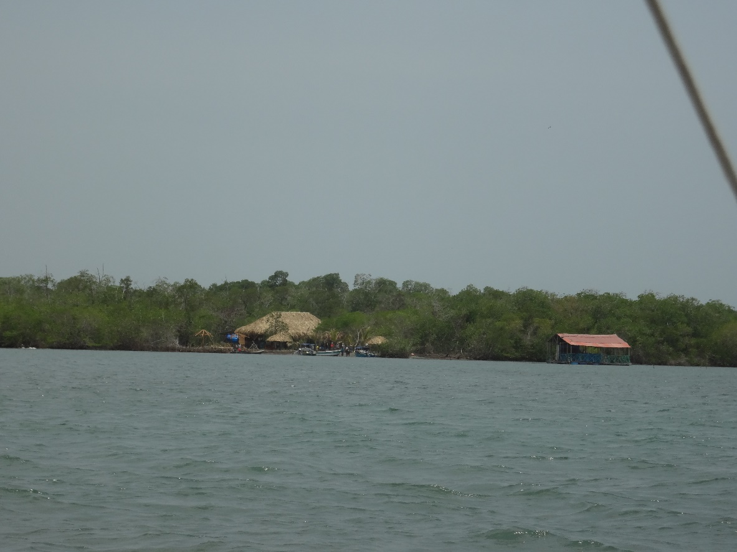
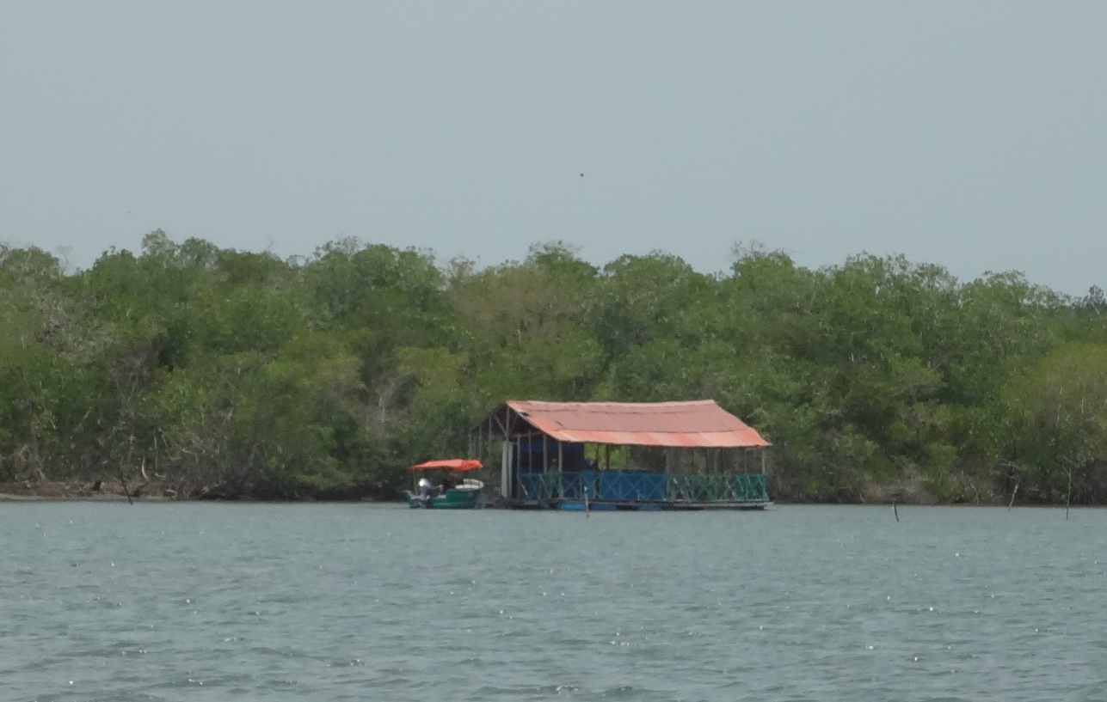
FORMATO ÚNICO PARA LA ELABORACIÓN DE INVENTARIOS TURÍSTICOS
FORMULARIO SITIOS NATURALES
1. GENERALIDADES
1.1. Nombre | Playas de San Antero: Punta Bolívar, Calao, Punta Las Playitas, Playa Blanca
1.2. Departamento | Córdoba | 1.3. Municipio |  |  | San Antero
1.4. Corregimiento, Vereda o Localidad | zona costanera de San Antero
1.5. Administrador o Propietario | Alcaldia municipal, vecinos de las playas
1.6. Dirección/Ubicación | zona costanera de San Antero
1.7. Teléfono/Fax |  | 1.8. Distancia (desde la ciudad capital) |  |  | 80km
1.8. Tiempo (desde la ciudad capital) | 1.5h
1.9. Tipo de Acceso |  | Terrestre | X | Acuático | X | Férreo |  | Aéreo
1.10. Ubicación | zona norte de San Antero, por la Bahia Cispatá
1.11. Indicaciones para el acceso: | Por mar o terrestre
2. CARACTERÍSTICAS
2.1. Código Asignado | 2.6.5 | 2.2. Altitud: |  |  | a nivel del mar
2.3. Temperatura Promedio | 33°C | 2.4. Extensión:
2.4. Descripción:
La zona costanera de San Antero hace parte del Golfo de Morrsoquillo, el cual forma entre el delta del río Sinú y Punta Bello extensas llanuras costeras con playas de poca extensión. La zona al noroeste de San Antero conforma una forma litoral semicerrada, la Bahía Cispatá.
3. PUNTAJES DE VALORACIÓN |  |  |  |  | 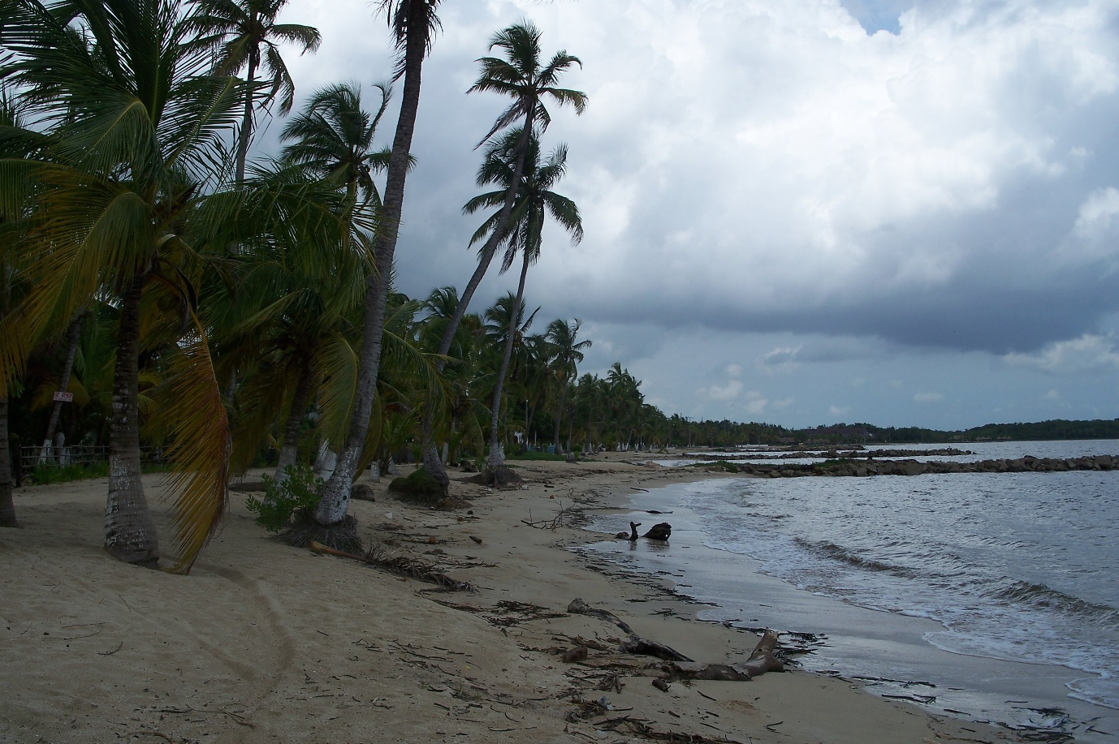 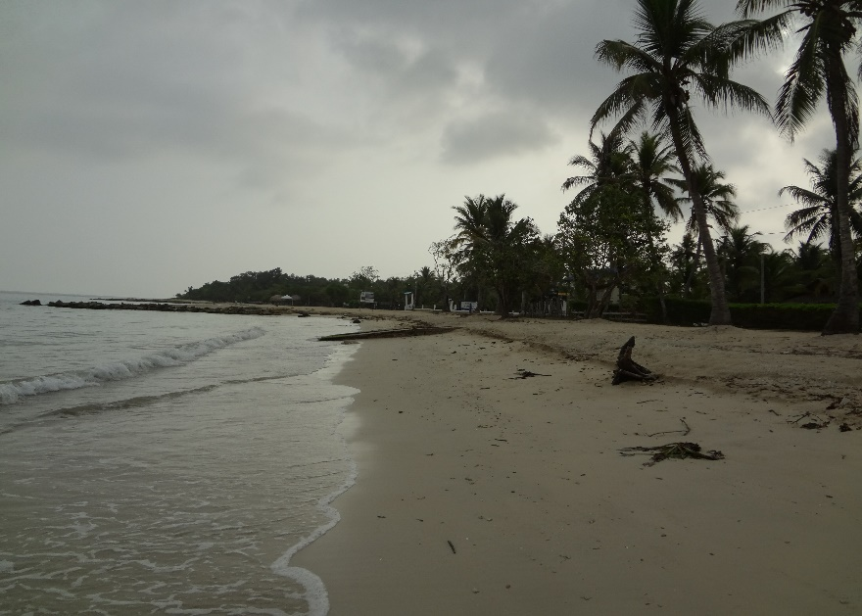
CALIDAD |  |  |  | PUNTAJE
Sin contaminación del aire (10) |  |  |  | 9
Sin contaminación del agua (10) |  |  |  | 9
Sin contaminación visual (10) |  |  |  | 9
Sin contaminación sonora (10) |  |  |  | 8
Estado de conservación (10) |  |  |  | 7
Diversidad (10) |  |  |  | 8
Singularidad (10) |  |  |  | 8
Subtotal |  |  |  | 58
SIGNIFICADO
Local (6) Regional (12) Nacional (18) Internacional (30) |  |  |  | 18
TOTAL |  |  |  | 76
FUENTES
Visita de campo
Fotografía: Urte Duis
Diligenciado por: | Urte Duis |  |  |  |  | Fecha: | May-17

FORMATO ÚNICO PARA LA ELABORACIÓN DE INVENTARIOS TURÍSTICOS
FORMULARIO SITIOS NATURALES
1. GENERALIDADES
1.1. Nombre | DMI Bahía de Cispatá
1.2. Departamento | Córdoba | 1.3. Municipio |  |  | San Antero
1.4. Corregimiento, Vereda o Localidad | Bahía Cispatá
1.5. Administrador o Propietario | CVS
1.6. Dirección/Ubicación | Parte del Golfo de Morrosquillo
1.7. Teléfono/Fax |  | 1.8. Distancia (desde la ciudad capital) |  |  | 80km
1.8. Tiempo (desde la ciudad capital)
1.9. Tipo de Acceso |  | Terrestre | X | Acuático | X | Férreo |  | Aéreo
1.10. Ubicación | zona costanera de San Antero, sur del Golfo de Morrosquillo
1.11. Indicaciones para el acceso: | por mar en lancha al muelle CVS o al puerto de la Bahía Cispatá o por vía terrestre
2. CARACTERÍSTICAS
2.1. Código Asignado | 2.6.2 | 2.2. Altitud: |  |  | a nivel del mar
2.3. Temperatura Promedio | 33°C | 2.4. Extensión: |  |  | 27000has
2.4. Descripción:
Declarado Distrito de Manejo Integral es una zona de conservación del ecosistema y sus especies, especialmente para la recuperacion de mangle (5 especies: mangle bobo, mangle zaragoza, mangle humo o negro, mangle rojo, mangle blanco, y el piñuelo), el caiman, entre otros. Zona igualmente reconocida como AICA, Area Internacional de conservación de aves (con 306 especies de aves) . Son 11.513has de manglares bajo protección. En la Bahía de Cispatá se encuentran playas de Arena Blanca, así como bosques de manglar con gran diversidad de flora y de fauna. Una característica que hace especial a San Antero, es ser el único municipio de Colombia con delfines costeros, encontrándose dos especies: el Delfín rosado, el mismo que se halla en el Río Amazonas y el Delfín gris. También se encuentra una especie de hicoteas solo vistas en este municipio (las tortugas albinas)
3. PUNTAJES DE VALORACIÓN |  |  |  |  | 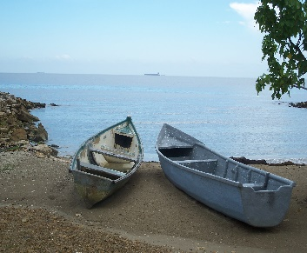 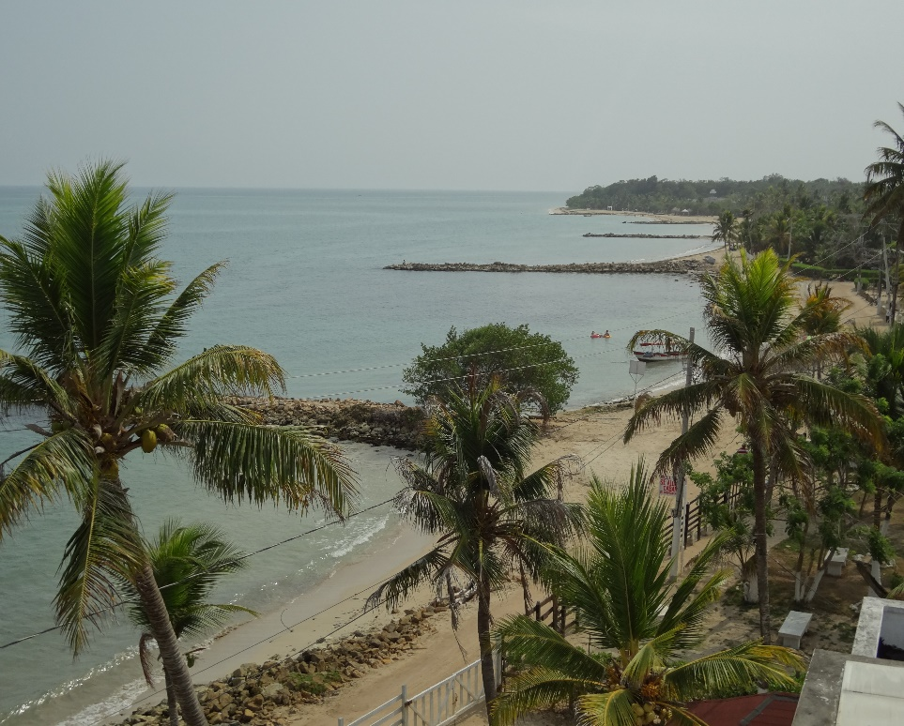
CALIDAD |  |  |  | PUNTAJE
Sin contaminación del aire (10) |  |  |  | 9
Sin contaminación del agua (10) |  |  |  | 8
Sin contaminación visual (10) |  |  |  | 9
Sin contaminación sonora (10) |  |  |  | 8
Estado de conservación (10) |  |  |  | 9
Diversidad (10) |  |  |  | 9
Singularidad (10) |  |  |  | 8
Subtotal |  |  |  | 60
SIGNIFICADO
Local (6) Regional (12) Nacional (18) Internacional (30) |  |  |  | 18
TOTAL |  |  |  | 78
FUENTES
visita de campo
Fotografía: Urte Duis
Diligenciado por: | Urte Duis |  |  |  |  | Fecha: | May-17

FORMATO ÚNICO PARA LA ELABORACIÓN DE INVENTARIOS TURÍSTICOS
FORMULARIO SITIOS NATURALES
1. GENERALIDADES
1.1. Nombre | CIMACI - Estación CVS - "la Caimanera"
1.2. Departamento | Córdoba | 1.3. Municipio |  |  | San Antero
1.4. Corregimiento, Vereda o Localidad | Bahia Cispatá
1.5. Administrador o Propietario | Asocaiman
1.6. Dirección/Ubicación | Estación CVS
1.7. Teléfono/Fax |  | 1.8. Distancia (desde la ciudad capital) |  |  | 80km
1.8. Tiempo (desde la ciudad capital) | 1.5h
1.9. Tipo de Acceso |  | Terrestre | X | Acuático | X | Férreo |  | Aéreo
1.10. Ubicación | Bahía Cispatá
1.11. Indicaciones para el acceso: | Desde el Puerto Cispatá en lancha a 5 min por el Muelle CVS o por carretera
2. CARACTERÍSTICAS
2.1. Código Asignado | 2.9 | 2.2. Altitud: |  |  | 5msnm
2.3. Temperatura Promedio | 33°C | 2.4. Extensión: |  |  | 1 ha
2.4. Descripción:
El Centro de investigaciones marinas de la Bahía de Cispatá, en propiedad de la Alcaldía y en comodato de la CVS, tiene un espacio para cría de caimanes, donde se presta un servicio de guianza por Asocaiman, la cual está a cargo de la zoocría de cocodrilos (Caiman Aguja). Consta además de diferentes especies de tortugas. Del muelle CVS salen los recorridos en lancha al tunel del amor, banco de arena, entre otros. Los manglares son ecosistemas boscosas que se desarrolan en litorales marinos tropicales, se constituyen en habitat de varias especies como peces, crutaceos, moluscos, reptiles, insectos y anfibios, entre otros. Se encuentran en aguas salobres del mar y en los bordes de los caños cercanos.
3. PUNTAJES DE VALORACIÓN |  |  |  |  | 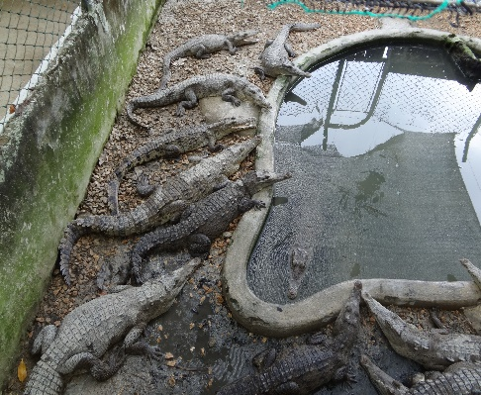 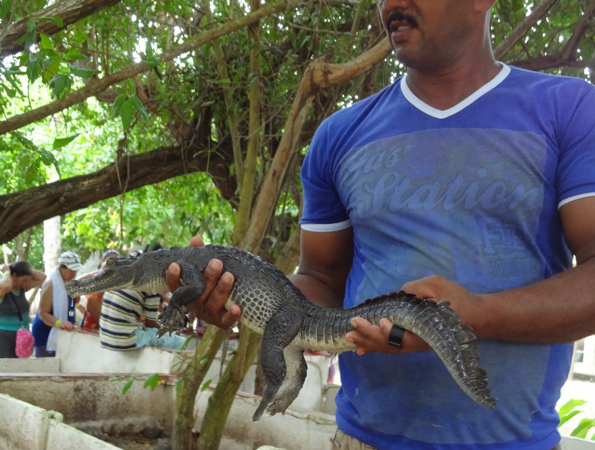
CALIDAD |  |  |  | PUNTAJE
Sin contaminación del aire (10) |  |  |  | 9
Sin contaminación del agua (10) |  |  |  | 7
Sin contaminación visual (10) |  |  |  | 8
Sin contaminación sonora (10) |  |  |  | 9
Estado de conservación (10) |  |  |  | 5
Diversidad (10) |  |  |  | 5
Singularidad (10) |  |  |  | 6
Subtotal |  |  |  | 49
SIGNIFICADO
Local (6) Regional (12) Nacional (18) Internacional (30) |  |  |  | 18
TOTAL |  |  |  | 67
FUENTES
Visita de campo
Fotografía: U. Duis
Diligenciado por: | Urte Duis |  |  |  |  | Fecha: | May-17

FORMATO ÚNICO PARA LA ELABORACIÓN DE INVENTARIOS TURÍSTICOS
FORMULARIO SITIOS NATURALES
1. GENERALIDADES
1.1. Nombre | Caños y cienagas - Tunel del amor
1.2. Departamento | Córdoba | 1.3. Municipio |  |  | San Antero
1.4. Corregimiento, Vereda o Localidad | varios
1.5. Administrador o Propietario
1.6. Dirección/Ubicación
1.7. Teléfono/Fax |  | 1.8. Distancia (desde la ciudad capital) |  |  | 80km
1.8. Tiempo (desde la ciudad capital) | 1.5h
1.9. Tipo de Acceso |  | Terrestre | X | Acuático | X | Férreo |  | Aéreo
1.10. Ubicación
1.11. Indicaciones para el acceso: | Desde el muelle CVS se puede hacer recorrido en lancha.
2. CARACTERÍSTICAS
2.1. Código Asignado | 2.5.11 y 2.4.1 | 2.2. Altitud: |  |  | 5 - 55msnm
2.3. Temperatura Promedio | 33°C | 2.4. Extensión: |  |  | variados
2.4. Descripción:
Posee una amplia zona estuarina, la cual es una de las más importantes del país y de Latinoamérica ya que es algunos de los pocos lugares en los que crecen 5 tipos de manglar diferentes (Avicennia germinans, Conocarpus erecta, Laguncularia racemosa, Pelliciera rhizophorae, Rhizophora mangle), esta zona estatuarina es el hábitat de muchas especies, lo cual también lo hace un municipio rico en flora y fauna. La zona costanera posee una cantidad de caños y cienagas interconectados, las cienagas mas destacadas en San Antero son La Zona, el Espejo, La Flotante y Soledad, los caños son Caño Salado, Caño Grande, Remedio poblres y Caño Lobo. En estos humedales se conservan variedades de aves, mamiferos, reptiles en los manglares que bordean estos humedales. en las cienagas se pesca róbalo, sábalo, mojarra, camarón y jaiba.
3. PUNTAJES DE VALORACIÓN |  |  |  |  | 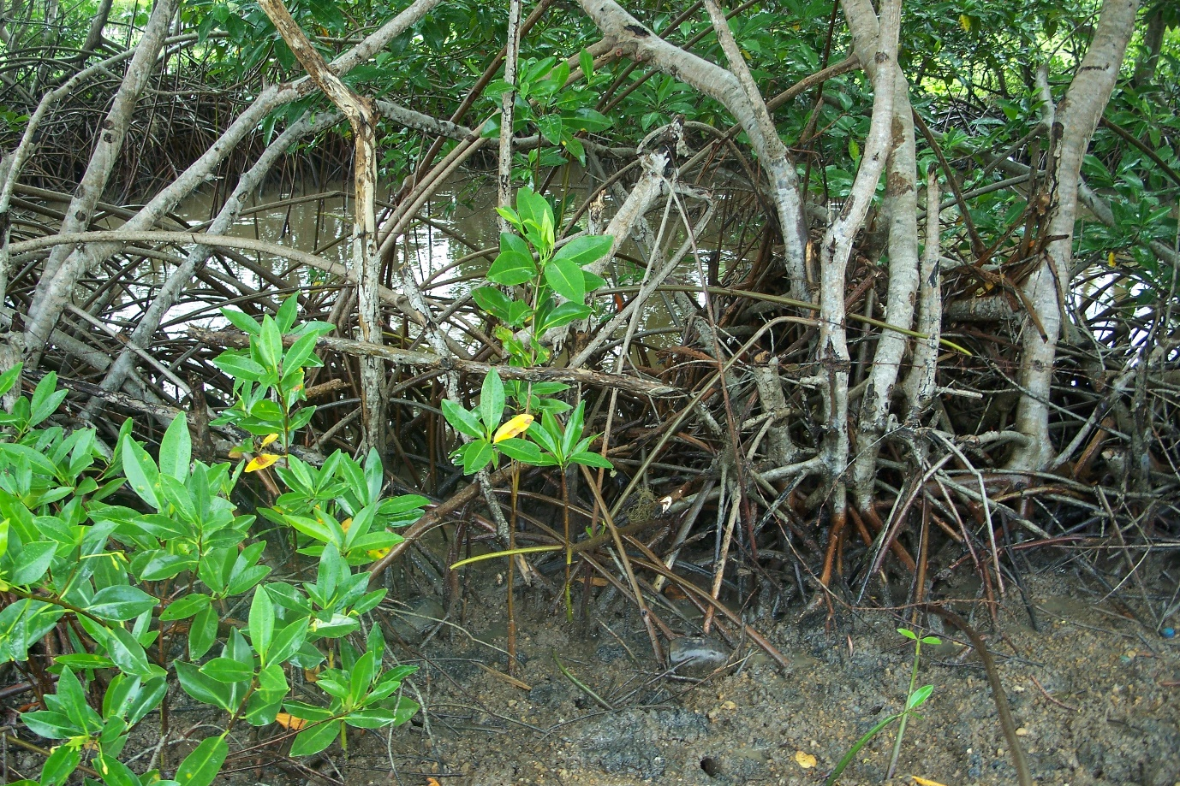 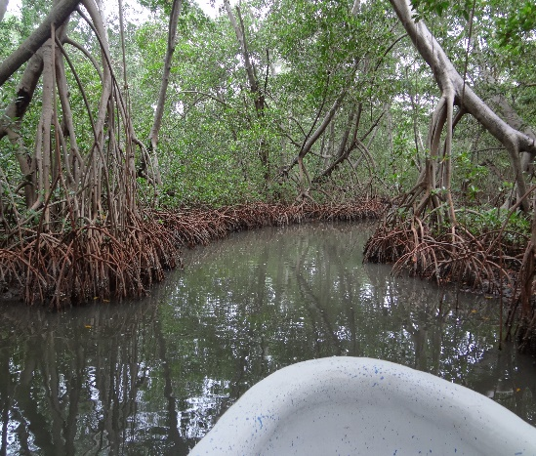
CALIDAD |  |  |  | PUNTAJE
Sin contaminación del aire (10) |  |  |  | 10
Sin contaminación del agua (10) |  |  |  | 9
Sin contaminación visual (10) |  |  |  | 9
Sin contaminación sonora (10) |  |  |  | 10
Estado de conservación (10) |  |  |  | 8
Diversidad (10) |  |  |  | 8
Singularidad (10) |  |  |  | 8
Subtotal |  |  |  | 62
SIGNIFICADO
Local (6) Regional (12) Nacional (18) Internacional (30) |  |  |  | 12
TOTAL |  |  |  | 74
FUENTES
Visita de campo
Fotografia: Urte Duis
Diligenciado por: | Urte Duis |  |  |  |  | Fecha: | May-17

FORMATO ÚNICO PARA LA ELABORACIÓN DE INVENTARIOS TURÍSTICOS
FORMULARIO SITIOS NATURALES
1. GENERALIDADES
1.1. Nombre | Volcan el Tesoro
1.2. Departamento | Córdoba | 1.3. Municipio |  |  | San Antero
1.4. Corregimiento, Vereda o Localidad | Finca La Paz
1.5. Administrador o Propietario
1.6. Dirección/Ubicación | vía San Antero - Lorica
1.7. Teléfono/Fax |  | 1.8. Distancia (desde la ciudad capital) |  |  | 78km
1.8. Tiempo (desde la ciudad capital) | 1.5h
1.9. Tipo de Acceso |  | Terrestre | X | Acuático |  | Férreo |  | Aéreo
1.10. Ubicación | sobre la vía San Antero - Lorica
1.11. Indicaciones para el acceso:
2. CARACTERÍSTICAS
2.1. Código Asignado | 2.1.9 | 2.2. Altitud: |  |  | 5msnm
2.3. Temperatura Promedio | 33°C | 2.4. Extensión: |  |  | apx. 1000m2
2.4. Descripción:
Pozo de lodo de origen natural, aproximadamente de unos 10m, adecuado con infraestructura básica.
3. PUNTAJES DE VALORACIÓN |  |  |  |  | 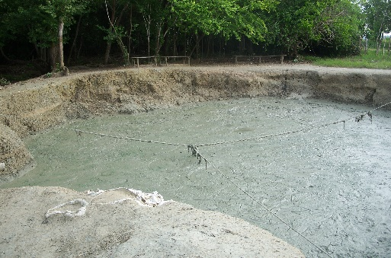 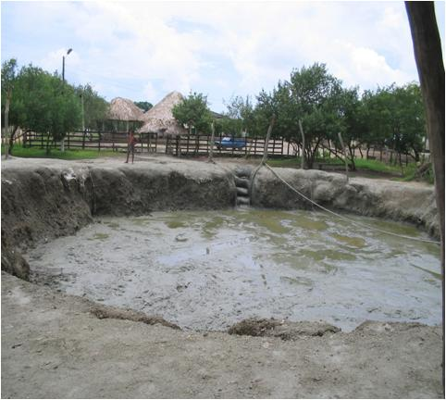
CALIDAD |  |  |  | PUNTAJE
Sin contaminación del aire (10) |  |  |  | 9
Sin contaminación del agua (10) |  |  |  | 7
Sin contaminación visual (10) |  |  |  | 7
Sin contaminación sonora (10) |  |  |  | 8
Estado de conservación (10) |  |  |  | 5
Diversidad (10) |  |  |  | 5
Singularidad (10) |  |  |  | 8
Subtotal |  |  |  | 49
SIGNIFICADO
Local (6) Regional (12) Nacional (18) Internacional (30) |  |  |  | 12
TOTAL |  |  |  | 61
FUENTES
Visita de campo
Fotografia: Urte Duis
Diligenciado por: | Urte Duis |  |  |  |  | Fecha: | May-17

RC
FORMATO ÚNICO PARA LA ELABORACIÓN DE INVENTARIOS TURÍSTICOS
FORMULARIO PATRIMONO CULTURAL - MATERIAL
Bienes Culturales Inmuebles y Muebles
1. GENERALIDADES
1.1. Nombre | Iglesia San Jose de San Antero y parque central
1.2. Departamento | Córdoba |  |  | 1.3. Municipio |  |  | San Antero
1.4. Corregimiento, Vereda o Localidad | Centro
1.5. Administrador o Propietario | Parroquia y Alcaldía Municipal
1.6. Dirección/Ubicación | Centro
1.6. Teléfono/Fax
1.7. Distancia (desde la ciudad capital) | 1.5h |  |  | 1.8. Tiempo (desde la ciudad capital) |  |  | 80km
1.9 Tipo de Acceso |  |  |  | Terrestre | x | Acuático |  | Férreo |  | Aéreo
1.10. Indicaciones para el acceso:
San Antero está ubicado entre Lorica y Coveñas
2. CARACTERÍSTICAS
2.1. Código Asignado | 1.1.3.1 y 1.2.2
2.2. Bien Cultural Mueble |  | 2.3. Bien Cultural Inmueble | x
2.4. Descripción:
La iglesia se encuentra en el parque principal, está constituida por una torre principal que termina con una cúpula y remata con una cruz. A los lados cuenta con dos capillas pequeñas, en su interior la soportan doce columnas centrales, en el altar mayor se encuentra la imagen de Jesus crucificado, la virgen Maria y San José, también está el altar del santísimo el cual es muy significativo para la fe católica, también hay otros santos como San Nicolás de Bari, Divino Niño, todos en yeso.
3. PUNTAJES DE VALORACIÓN
CALIDAD |  |  |  |  |  | PUNTAJE | 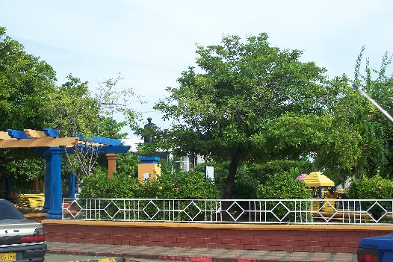
Estado de Conservación (21) |  |  |  |  |  | 18
Constitución del Bien (21) |  |  |  |  |  | 15
Representatividad General (28) |  |  |  |  |  | 20

Subtotal |  |  |  |  |  | 53
SIGNIFICADO
Local (6) Regional (12) Nacional (18) Internacional (30) |  |  |  |  |  | 6
TOTAL |  |  |  |  |  | 59
FUENTES
Trabajo de campo, Inventario 2009
Fotografía: Urte Duis
Diligenciado por: | Urte Duis |  |  |  |  |  |  | Fecha: | May-17

FORMATO ÚNICO PARA LA ELABORACIÓN DE INVENTARIOS TURÍSTICOS
FORMULARIO PATRIMONO CULTURAL - MATERIAL
Bienes Culturales Inmuebles y Muebles
1. GENERALIDADES
1.1. Nombre | Arquitectura tradicional
1.2. Departamento | Córdoba |  |  | 1.3. Municipio |  |  | San Antero
1.4. Corregimiento, Vereda o Localidad | Casco urbano
1.5. Administrador o Propietario | propietarios privados
1.6. Dirección/Ubicación | varios
1.6. Teléfono/Fax
1.7. Distancia (desde la ciudad capital) | 80km |  |  | 1.8. Tiempo (desde la ciudad capital) |  |  | 1.5h
1.9 Tipo de Acceso |  |  |  | Terrestre | x | Acuático |  | Férreo |  | Aéreo
1.10. Indicaciones para el acceso:
Las casonas antiguas se encuentran en el casco urbano en varias partes.
2. CARACTERÍSTICAS
2.1. Código Asignado | 1.1.2.1
2.2. Bien Cultural Mueble |  | 2.3. Bien Cultural Inmueble | x
2.4. Descripción:
San Antero fue fundado el 3 de enero de 1647. Las casonas tradicionales fueron contruidas en tablas de bahareque, tradicionalmente con techos de paja, hoy sustituidos por tejas de zinc. Solo pocas de las casas se conservan.
3. PUNTAJES DE VALORACIÓN
CALIDAD |  |  |  |  |  | PUNTAJE | 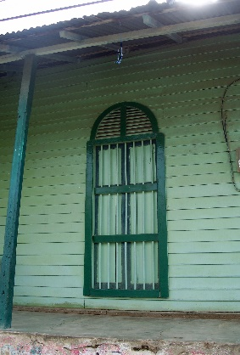
Estado de Conservación (21) |  |  |  |  |  | 12
Constitución del Bien (21) |  |  |  |  |  | 18
Representatividad General (28) |  |  |  |  |  | 20

Subtotal |  |  |  |  |  | 50
SIGNIFICADO
Local (6) Regional (12) Nacional (18) Internacional (30) |  |  |  |  |  | 12
TOTAL |  |  |  |  |  | 62
FUENTES
Trabajo de campo
Fotografía: Urte Duis
Diligenciado por: | Urte Duis |  |  |  |  |  |  | Fecha: | May-17

Fiestas
FORMATO ÚNICO PARA LA ELABORACIÓN DE INVENTARIOS TURÍSTICOS
FORMULARIO PATRIMONO CULTURAL
Festividades y eventos
1. GENERALIDADES
1.1. Nombre | Festival del Burro
1.2. Departamento | Córdoba |  | 1.3. Municipio |  |  | San Antero
1.4. Corregimiento, Vereda o Localidad | Casco urbano
1.5. Administrador o Propietario | Alcaldía Municipal
1.6. Dirección/Ubicación
1.6. Teléfono/Fax |  |  | 1.7. Distancia (desde la ciudad capital) |  |  | 80km
1.8. Tiempo (desde la ciudad capital) | 1.5h |  | 1.9. Tipo de Acceso
 |  |  | Terrestre | X | Acuático |  | Férreo |  | Aéreo
1.11. Indicaciones para el acceso: | Desde Montería por la vía a la costa pasando por Lorica.
2. CARACTERÍSTICAS
2.1. Código Asignado | 1.6.1.3
2.2. Bien Cultural Mueble |  | 2.3. Bien Cultural Inmueble
2.4. Descripción:
Con la celebración de este evento se optó por mostrar desde hace más de 30 años las diferentes facetas culturales y locales de la costa, hoy este evento se ha convertido en la máxima expresión cultural de San Anterio. Se compone por Desfile de comparsas, campeonato de boxeo, muestras culturales, ballet folclórico, cuentos, vallenato, grupos musicales, muestra de comida, bullerengue, pitos y tambores, burralgata infantil, desfile de burros disfrazados, entre otras actividades. San Antero es la cuna del Festival Nacional del Burro, una tradición donde se refleja la alegría del ser costeño y las tradiciones únicas del lugar, con desfiles de burros disfrazados, concurso y comparsas. El Festival se celebra cada año en el mes de marzo o abril por los campesinos de la región, quienes exaltan la labor del burro como un animal trabajador y pieza clave en su trabajo, como su fiel compañero. Este encuentro honra la alegría del ser costeño, quienes disfrazan los burros con sombreros, pañolones, vestidos y colorido premiando al mejor burro disfrazado. Igualmente, el Festival es destacado por quemar un muñeco que hace alusión a Judas Iscariote, a comienzos del siglo XX este festival se representaba únicamente con la ceremonia del muñeco sobre un burro que después de una procesión era quemado por haber traicionado a Cristo. Hoy en día, este festejo se relaciona con diversas actividades siendo una muestra cultural de los cordobeses. Entre concursos de danzas y comparsas, representaciones folclóricas, los denominados gritos de monte, una comunicación típica de los campesinos y agricultores quienes gritan y silban, realizan cantos de vaquería, bandas de viento, pitos y tambores, y la recreación de imitadores quienes hacen sonidos de burros y animales. El Festival del Burro, concede la corona al rey y la reina burros cada año, quienes son premiados como las mejores burras y sus pollinos. Una particularidad en esta celebración, es que cada uno de los burros es bautizado con el nombre d
3. PUNTAJES DE VALORACIÓN
CALIDAD |  |  |  |  | PUNTAJE | 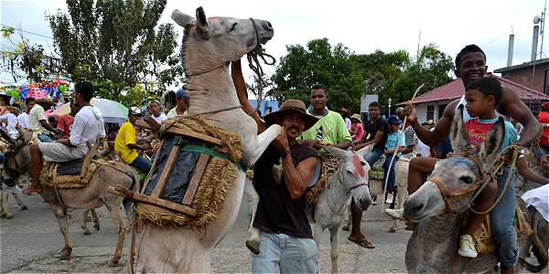 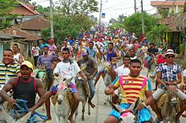
Organización del evento (30) |  |  |  |  | 20
Beneficios socioculturales (20) |  |  |  |  | 16
Beneficios económicos locales (20) |  |  |  |  | 16

Subtotal |  |  |  |  | 52
SIGNIFICADO
Local (6) Regional (12) Nacional (18) Internacional (30) |  |  |  |  | 6
TOTAL |  |  |  |  | 58
FUENTES

Fotografías: Urte Duis
Diligenciado por: | Urte Duis |  |  |  |  |  | Fecha: | May-17

Inmaterial
FORMATO ÚNICO PARA LA ELABORACIÓN DE INVENTARIOS TURÍSTICOS
FORMULARIO PATRIMONO CULTURAL - INMATERIAL
1. GENERALIDADES
1.1. Nombre | Tecnicas artesanales en madera, calabazo, otros
1.2. Departamento | Córdoba |  |  |  | 1.3. Municipio |  | San Antero
1.4. Corregimiento, Vereda o Localidad | varias tiendas y talleres
1.5. Tiempo (desde la ciudad capital) | 1.5h |  |  |  | 1.6. Distancia (desde la ciudad capital) |  | 80km
1.7. Tipo de Acceso |  | Terrestre | x | Acuático | Férreo | Aéreo
hay varios talleres en la vía hacia Lorica
2. CARACTERÍSTICAS
2.1. Código Asignado | 1.6.10
2.2. Descripción:
La madera se utiliza para bandejas, platos, copas, cucharas, saleros, todo lo que se utiliza en la mesas y cocina para servir alimentos y bebidas, también se hacen muebles, fruteros, cuadros, los materiales son balsa, ceiba, jobo, campano. Se trabaja en el rescate de manualidades autóctonas de la región con diferentes materiales como el calabazo, totumo, bejucos, raices, semillas y conchas.
3. PUNTAJES DE VALORACIÓN
CALIDAD |  |  |  |  |  | PUNTAJE | 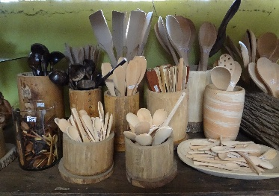 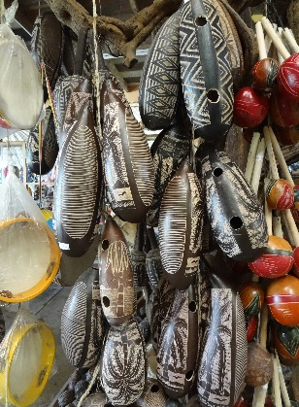
Colectivo (14) |  |  |  |  |  | 12
Tradicional (14) |  |  |  |  |  | 10
Anónimo (14) |  |  |  |  |  | 12
Espontáneo (14) |  |  |  |  |  | 10
Popular (14) |  |  |  |  |  | 12
Subtotal |  |  |  |  |  | 56
SIGNIFICADO
Local (6) Regional (12) Nacional (18) Internacional (30) |  |  |  |  |  | 12
TOTAL |  |  |  |  |  | 68
FUENTES
Inventario 2009, Trabajo de campo
Fotografía: Urte Duis
Diligenciado por: | Urte Duis |  |  |  |  |  |  | Fecha: | May-17

FORMATO ÚNICO PARA LA ELABORACIÓN DE INVENTARIOS TURÍSTICOS
FORMULARIO PATRIMONO CULTURAL - INMATERIAL
1. GENERALIDADES
1.1. Nombre | Gastronomía
1.2. Departamento | Córdoba |  |  |  | 1.3. Municipio |  | San Antero
1.4. Corregimiento, Vereda o Localidad
1.5. Tiempo (desde la ciudad capital) | 1.5h |  |  |  | 1.6. Distancia (desde la ciudad capital) |  | 80km
1.7. Tipo de Acceso |  | Terrestre | x | Acuático | Férreo | Aéreo
La comida típica se consigue en varios de los restaurantes sobre el borde del mar.
2. CARACTERÍSTICAS
2.1. Código Asignado | 1.6.2
2.2. Descripción:
La comida típica conforma uno de los atractivos en los destinos de la costa por el uso de arroz con coco, frutos del mar, pescado en su variadas presentaciones.
3. PUNTAJES DE VALORACIÓN
CALIDAD |  |  |  |  |  | PUNTAJE | 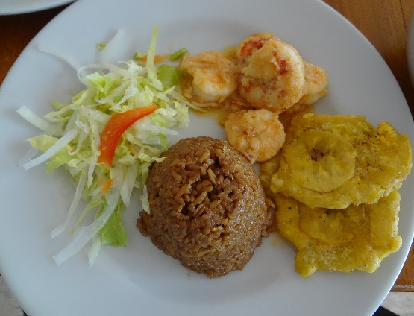
Colectivo (14) |  |  |  |  |  | 12
Tradicional (14) |  |  |  |  |  | 12
Anónimo (14) |  |  |  |  |  | 12
Espontáneo (14) |  |  |  |  |  | 12
Popular (14) |  |  |  |  |  | 12
Subtotal |  |  |  |  |  | 60
SIGNIFICADO
Local (6) Regional (12) Nacional (18) Internacional (30) |  |  |  |  |  | 12
TOTAL |  |  |  |  |  | 72
FUENTES
Trabajo de campo
Fotografía: U. Duis
Diligenciado por: | Urte Duis |  |  |  |  |  |  | Fecha: | May-17

